FICHE INSCRIPTION CN ISSF 10M
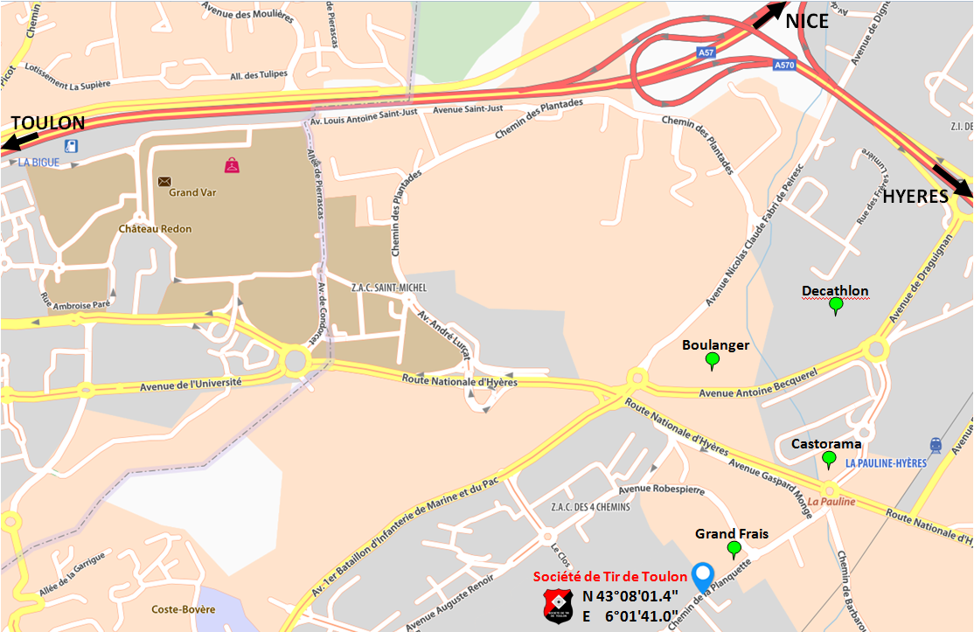
FICHE D'ENGAGEMENT
CIRCUIT NATIONAL ISSF 10 M

LA GARDE DU 5 ET 6 FEVRIER 2022

N° de licence |  |  |  | Catégorie d'âge réelle

N° de Club |  |  |  | Nom du Club

Nom |  |  |  | Prénom

Sexe |  |  |  | Date naissance

Adresse email

Adresse Postale

Code Postal |  |  |  | Ville

Tel Domicile |  |  |  | Tel Portable

Catégorie d'engagement (1) | Choix série (2) | Discipline (3) | Date et heure |  |  | Tarifs d'engagement par épreuve Paiement à l'inscription obligatoire Chèque à l'ordre de la Société de Tir de Toulon
 |  |  | Samedi à 10h00 |  |  | Epreuve 10 m |  | 10 € | JF
 |  |  | Samedi à 14h00 |  |  |  |  |  | JG
 |  |  | Samedi à 16h00 |  |  | DATE LIMITE D'INSCRIPTION : 12 janvier 2022 |  |  | D
 |  |  | Dimanche à 10h00 |  |  |  |  |  | S
 |  |  | Dimanche à 14h00 |  |  | Adresse d'envoi de la fiche d'engagement |  |  | X
 |  |  |  |  |  |  | SOCIETE DE TIR DE TOULON |  | P
 |  |  |  |  |  |  | 1337 Chemin de la Planquette |  | C
Calcul des points au 1/10e pour : - la carabine 10m toutes catégories |  |  |  |  |  |  | 83130 LA GARDE
 |  |  |  |  |  |  | tirtoulon83@sfr.fr

(1) Catégories ouvertes pour ces compétitions - à reprendre |  |  |  |  | Date et signature du Tireur
- S : 20 ans et plus ( Seniors 1, Seniors 2, Seniors 3)
- D : 20 ans et plus ( Dames 1, Dames 2, Dames 3)
- JF (Jeunes Filles) : moins de 20 ans (Minimes, Cadets et Juniors)
- JG (Jeunes Garçons) : moins de 20 ans (Minimes, Cadets et Juniors)
(2) Cocher la ou les case(s) correspondante(s) (X)
(3) (P) Pistolet (C) Carabine

